burdonchart
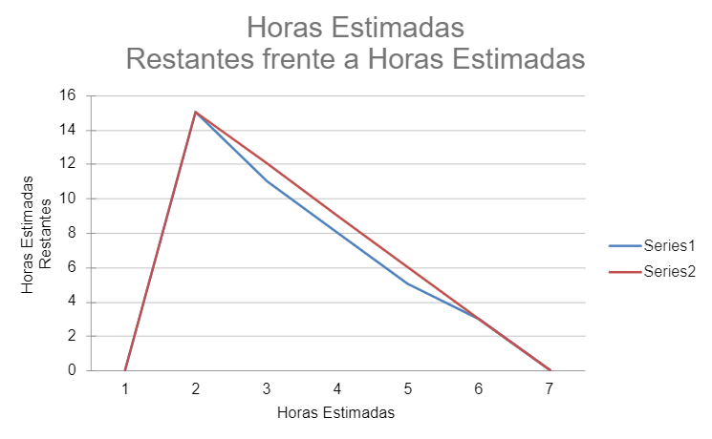
 | Estimado | Dia 5 | Dia 4 | Dia 3 | Dia 2 | Dia 1 | Total de Horas
REQ001-1 | 3 | 1 | 0 | 1 | 0 | 1 | 3
REQ001-2 | 3 | 1 | 0 | 1 | 0 | 1 | 3
REQ002-1 | 3 | 1 | 0 | 1 | 0 | 1 | 3
REQ002-2 | 2 | 0 | 1 | 0 | 1 | 0 | 2

Horas Estimadas | 11 | 8 | 7 | 4 | 3 | 0
Horas Estimadas Restantes | 11 | 8.8 | 6.6 | 4.4 | 2.2 | 0
Horas Estimadas Restantes frente a Horas Estimadas

 | Estimado | Dia 5 | Dia 4 | Dia 3 | Dia 2 | Dia 1 | Total de Horas
REQ003-1 | 5 | 1 | 1 | 1 | 1 | 1 | 5
REQ003-2 | 3 | 1 | 0 | 1 | 0 | 1 | 3
REQ004-1 | 5 | 1 | 1 | 1 | 1 | 1 | 5
REQ004-2 | 3 | 0 | 1 | 1 | 1 | 0 | 3

Horas Estimadas | 16 | 13 | 10 | 6 | 3 | 0
Horas Estimadas Restantes | 16 | 12.8 | 9.6 | 6.4 | 3.2 | 0
Horas Estimadas Restantes frente a Horas Estimadas

 | Estimado | Dia 5 | Dia 4 | Dia 3 | Dia 2 | Dia 1 | Total de Horas
REQ005-1 | 5 | 1 | 1 | 1 | 1 | 1 | 5
REQ005-2 | 2 | 1 | 1 | 0 | 0 | 0 | 2
REQ006-1 | 5 | 1 | 1 | 1 | 1 | 1 | 5
REQ006-2 | 2 | 1 | 1 | 1 | 1 | 1 | 5
REQ007-1 | 5 | 1 | 1 | 1 | 1 | 1 | 5
REQ008-1 | 5 | 1 | 1 | 1 | 1 | 1 | 5

Horas Estimadas | 24 | 18 | 12 | 7 | 2 | -3
Horas Estimadas Restantes | 24 | 19.2 | 14.4 | 9.6 | 4.8 | 0

